座席表
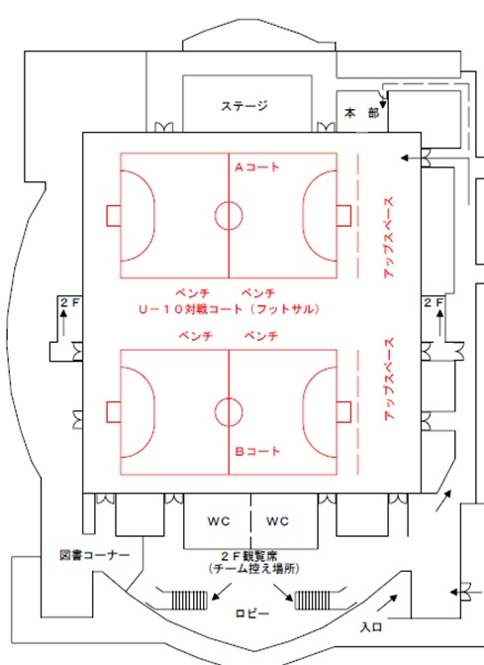

テルツォ
リベロ1.2
附属
致遠

黒石FC1.2
平賀

ヴィペール
チャンプ

AC黒石
グローフィールド

光田寺1.2
岩木

尾上
AC弘前1.2
弘前千年
FCバサラ

指定のブロックシート内で待機、観戦をお願いします。

